Worksheet
臨床工学技士 | 2019 | 医学概論 | 臨床工学に必要な医学的基礎 | 2019_ce_19_am001
 |  | 医療事故防止のために義務付けられていないのはどれか。
 |  | 1 | 院内感染防止対策
 |  | 2 | 医療機器の安全確保
 |  | 3 | 救急医療体制の整備 | 正解
 |  | 4 | 医薬品の安全管理体制
 |  | 5 | 医療安全管理体制の整備
臨床工学技士 | 2019 | 医学概論 | 臨床工学に必要な医学的基礎 | 2019_ce_19_am002
 |  | 高度管理医療機器に該当しないのはどれか。
 |  | 1 | ペースメーカ
 |  | 2 | 冠動脈ステント
 |  | 3 | 血液ガス分析装置 | 正解
 |  | 4 | 粒子線治療装置
 |  | 5 | 中心静脈カテーテル
臨床工学技士 | 2019 | 医学概論 | 臨床工学に必要な医学的基礎 | 2019_ce_19_am003
 |  | 酵素について誤っているのはどれか。
 |  | 1 | 基本構造はタンパク質である。
 |  | 2 | 一つの酵素は一つの基質に作用する。
 |  | 3 | 一つの酵素の活性を最大化するpHがある。
 |  | 4 | 生体内化学反応を無理なく進行させる働きをもつ。
 |  | 5 | 温度が高いほど酵素の活性は高くなる。 | 正解
臨床工学技士 | 2019 | 医学概論 | 臨床工学に必要な医学的基礎 | 2019_ce_19_am004
 |  | 薬について誤っている組合せはどれか。
 |  | 1 | ドブタミン -- 強心薬
 |  | 2 | ニフェジピン -- 降圧薬
 |  | 3 | ミダゾラム -- オピオイド鎮痛薬 | 正解
 |  | 4 | アトロピン -- 抗コリン薬
 |  | 5 | デキサメタゾン -- 副腎皮質ホルモン
臨床工学技士 | 2019 | 医学概論 | 臨床工学に必要な医学的基礎 | 2019_ce_19_am005
 |  | 薬物血中濃度モニタリングの必要性が低いのはどれか。
 |  | 1 | 薬物の有効血中濃度の範囲が狭い。
 |  | 2 | 薬物の体内動態における個人差が大きい。
 |  | 3 | 薬物血中濃度の治療域と中毒域が大きく離れている。 | 正解
 |  | 4 | 薬効と副作用が薬物の血中濃度と強く相関する。
 |  | 5 | 腎障害のある患者に薬物を投与する。
臨床工学技士 | 2019 | 医学概論 | 臨床工学に必要な医学的基礎 | 2019_ce_19_am006
 |  | 再生能力が高いのはどれか。 a．心筋細胞 b．中枢神経細胞 c．皮膚表皮細胞 d．骨髄造血細胞 e．消化管上皮細胞
 |  | 1 | a、b、c
 |  | 2 | a、b、e
 |  | 3 | a、d、e
 |  | 4 | b、c、d
 |  | 5 | c、d、e | 正解
臨床工学技士 | 2019 | 医学概論 | 人体の構造及び機能 | 2019_ce_19_am007
 |  | 自発呼吸の吸気時に生じない現象はどれか。
 |  | 1 | 外肋間筋の収縮
 |  | 2 | 肺胞の拡張
 |  | 3 | 横隔膜の降下
 |  | 4 | 胸腔内圧の低下
 |  | 5 | 静脈還流量の減少 | 正解
臨床工学技士 | 2019 | 医学概論 | 人体の構造及び機能 | 2019_ce_19_am008
 |  | 正しいのはどれか。 a．肺動脈弁は二尖である。 b．三尖弁は房室弁である。 c．大動脈弁は左心室の出口にある。 d．僧帽弁は腱索で乳頭筋につながる。 e．冠状静脈洞は右心室に開口する。
 |  | 1 | a、b、c
 |  | 2 | a、b、e
 |  | 3 | a、d、e
 |  | 4 | b、c、d | 正解
 |  | 5 | c、d、e
臨床工学技士 | 2019 | 医学概論 | 人体の構造及び機能 | 2019_ce_19_am009
 |  | 消化管の順序として誤っているのはどれか。
 |  | 1 | 咽頭は食道に連続する。
 |  | 2 | 噴門は十二指腸に連続する。 | 正解
 |  | 3 | 上行結腸は横行結腸に連続する。
 |  | 4 | 下行結腸はS状結腸に連続する。
 |  | 5 | 直腸は肛門管に連続する。
臨床工学技士 | 2019 | 臨床医学総論 | 外科学概論 | 2019_ce_19_am010
 |  | 創傷治癒について、二次治癒と比較した一次治癒の特徴はどれか。
 |  | 1 | 組織修復は速やかである。 | 正解
 |  | 2 | 開放創のままで治癒する。
 |  | 3 | 瘢痕組織を形成する。
 |  | 4 | 肉芽組織が多い。
 |  | 5 | 汚染の激しい感染創でみられる。
臨床工学技士 | 2019 | 臨床医学総論 | 呼吸器系 | 2019_ce_19_am011
 |  | 慢性閉塞性肺疾患（COPD）の画像所見で正しいのはどれか。 a．肺の過膨張所見 b．横隔膜の平低化 c．心陰影の拡大 d．胸骨後腔の縮小 e．肺血管陰影の増強
 |  | 1 | a、b | 正解
 |  | 2 | a、e
 |  | 3 | b、c
 |  | 4 | c、d
 |  | 5 | d、e
臨床工学技士 | 2019 | 臨床医学総論 | 呼吸器系 | 2019_ce_19_am012
 |  | 肺結核について正しいのはどれか。 a．肺の下部に好発する。 b．罹患率は近年減少に転じた。 c．核酸増幅法（PCRを含む）による診断が有用である。 d．ストレプトマイシンの副作用には聴力障害がある。 e．内服治療期間は1ヶ月である。
 |  | 1 | a、b
 |  | 2 | a、e
 |  | 3 | b、c
 |  | 4 | c、d | 正解
 |  | 5 | d、e
臨床工学技士 | 2019 | 臨床医学総論 | 循環器系 | 2019_ce_19_am013
 |  | 急性肺動脈血栓塞栓症について誤っているのはどれか。
 |  | 1 | 長期臥床が誘因となる。
 |  | 2 | 表在静脈瘤内の血栓が剥離して発症する。 | 正解
 |  | 3 | D-ダイマーの測定が診断に有用である。
 |  | 4 | 胸部造影CT撮影が診断に有用である。
 |  | 5 | 治療には抗凝固療法を行う。
臨床工学技士 | 2019 | 臨床医学総論 | 循環器系 | 2019_ce_19_am014
 |  | カテーテルアブレーションの適応となるのはどれか。 a．心房細動 b．心室頻拍 c．WPW症候群 d．QT延長症候群 e．Adams-Stokes発作
 |  | 1 | a、b、c | 正解
 |  | 2 | a、b、e
 |  | 3 | a、d、e
 |  | 4 | b、c、d
 |  | 5 | c、d、e
臨床工学技士 | 2019 | 臨床医学総論 | 循環器系 | 2019_ce_19_am015
 |  | 心筋梗塞の急性期合併症はどれか。 a．完全房室ブロック b．心室中隔穿孔 c．弁輪部膿瘍 d．冠動脈瘻 e．心室細動
 |  | 1 | a、b、c
 |  | 2 | a、b、e | 正解
 |  | 3 | a、d、e
 |  | 4 | b、c、d
 |  | 5 | c、d、e
臨床工学技士 | 2019 | 臨床医学総論 | 内分泌・代謝系 | 2019_ce_19_am016
 |  | 副腎皮質ホルモンはどれか。 a．アルドステロン b．コルチゾール c．カテコラミン d．グルカゴン e．成長ホルモン
 |  | 1 | a、b | 正解
 |  | 2 | a、e
 |  | 3 | b、c
 |  | 4 | c、d
 |  | 5 | d、e
臨床工学技士 | 2019 | 臨床医学総論 | 感染症 | 2019_ce_19_am017
 |  | 真菌感染症はどれか。 a．マイコプラズマ肺炎 b．トラコーマ c．口腔カンジダ症 d．クリプトコッカス脳脊髄炎 e．肺アスペルギルス症
 |  | 1 | a、b、c
 |  | 2 | a、b、e
 |  | 3 | a、d、e
 |  | 4 | b、c、d
 |  | 5 | c、d、e | 正解
臨床工学技士 | 2019 | 臨床医学総論 | 腎臓・泌尿器・生殖器系 | 2019_ce_19_am018
 |  | 腎盂腎炎の起因菌として最も多いのはどれか。
 |  | 1 | 大腸菌 | 正解
 |  | 2 | 溶血性連鎖球菌
 |  | 3 | 淋 菌
 |  | 4 | クラミジア
 |  | 5 | 黄色ブドウ球菌
臨床工学技士 | 2019 | 臨床医学総論 | 消化器系 | 2019_ce_19_am019
 |  | 正しい組合せはどれか。 a．虫垂炎 -- McBurney圧痛点 b．食道癌 -- ヒトパピローマウイルス c．クローン病 -- ヘリコバクターピロリ d．逆流性食道炎 -- 経口血糖降下薬 e．慢性膵炎 -- 膵臓の石灰化
 |  | 1 | a、b
 |  | 2 | a、e | 正解
 |  | 3 | b、c
 |  | 4 | c、d
 |  | 5 | d、e
臨床工学技士 | 2019 | 臨床医学総論 | 麻酔科学 | 2019_ce_19_am020
 |  | 麻酔器呼吸回路の脱離を最も早く検知するのはどれか。
 |  | 1 | カプノメータ | 正解
 |  | 2 | 食道温モニタ
 |  | 3 | 心電図モニタ
 |  | 4 | 観血式動脈圧モニタ
 |  | 5 | パルスオキシメータ
臨床工学技士 | 2019 | 臨床医学総論 | 救急・集中治療医学 | 2019_ce_19_am021
 |  | SOFAスコアの算出に使用されるのはどれか。 a．血小板数 b．脈拍数 c．白血球数 d．血清ビリルビン値 e．血清クレアチニン値
 |  | 1 | a、b、c
 |  | 2 | a、b、e
 |  | 3 | a、d、e | 正解
 |  | 4 | b、c、d
 |  | 5 | c、d、e
臨床工学技士 | 2019 | 臨床医学総論 | 救急・集中治療医学 | 2019_ce_19_am022
 |  | 脳死判定基準に含まれるのはどれか。 a．瞳孔縮小 b．脳波徐波化 c．深昏睡 d．脳幹反射消失 e．自発呼吸消失
 |  | 1 | a、b、c
 |  | 2 | a、b、e
 |  | 3 | a、d、e
 |  | 4 | b、c、d
 |  | 5 | c、d、e | 正解
臨床工学技士 | 2019 | 臨床医学総論 | 手術医学 | 2019_ce_19_am023
 |  | 微生物の感染経路で正しい組合せはどれか。 a．結核菌 -- 空気感染 b．緑膿菌 -- 接触感染 c．梅毒トレポネーマ -- 飛沫感染 d．リケッチア -- 空気感染 e．C型肝炎ウイルス -- 血液媒介感染
 |  | 1 | a、b、c
 |  | 2 | a、b、e | 正解
 |  | 3 | a、d、e
 |  | 4 | b、c、d
 |  | 5 | c、d、e
臨床工学技士 | 2019 | 臨床医学総論 | 臨床生化学 | 2019_ce_19_am024
 |  | スパイロメータで測定できる肺気量はどれか。 a．残気量 b．肺活量 c．1回換気量 d．全肺気量 e．機能的残気量
 |  | 1 | a、b
 |  | 2 | a、e
 |  | 3 | b、c | 正解
 |  | 4 | c、d
 |  | 5 | d、e
臨床工学技士 | 2019 | 臨床医学総論 | 免疫・移植 | 2019_ce_19_am025
 |  | Ⅰ型アレルギー（即時型アレルギー）に分類される疾患はどれか。
 |  | 1 | バセドウ病
 |  | 2 | 気管支喘息 | 正解
 |  | 3 | 接触性皮膚炎
 |  | 4 | 自己免疫性溶血性貧血
 |  | 5 | 全身性エリテマトーデス
臨床工学技士 | 2019 | 生体計測装置学 | 生体計測の基礎 | 2019_ce_19_am026
 |  | 商用交流雑音の対策として誤っているのはどれか。
 |  | 1 | 測定器の電源回路にラインフィルタを挿入する。 | 正解
 |  | 2 | 測定器の接地端子と接地極を接地線で接続する。
 |  | 3 | ベッドと接地極を接地線で接続する。
 |  | 4 | 信号線はシールドを施したものを用いる。
 |  | 5 | 患者とベッド間のシールドマットを接地極に接続する。
臨床工学技士 | 2019 | 生体計測装置学 | 生体電気・磁気計測 | 2019_ce_19_am027
 |  | 標準12誘導心電図について正しいのはどれか。
 |  | 1 | 第Ⅱ誘導は右足と右手間の電位差を記録する誘導である。
 |  | 2 | aV<sub>R</sub>誘導はWilsonの結合電極を基準とした誘導である。
 |  | 3 | V1～V6の誘導は双極誘導である。
 |  | 4 | 標準肢誘導の間にはⅢ＝Ⅰ＋Ⅱの関係がある。
 |  | 5 | 単極肢誘導の間にはaV<sub>R</sub>＋aV<sub>L</sub>＋aV<sub>F</sub>＝0の関係がある。 | 正解
臨床工学技士 | 2019 | 生体計測装置学 | 生体電気・磁気計測 | 2019_ce_19_am028
 |  | トランジットタイム型超音波血流計の特徴で正しいのはどれか。 a．伝搬時間を利用する。 b．複数チャネルの同時計測が可能である。 c．ゼロ点補正が必要である。 d．体表面からの測定が可能である。 e．一つの超音波振動子で計測できる。
 |  | 1 | a、b | 正解
 |  | 2 | a、e
 |  | 3 | b、c
 |  | 4 | c、d
 |  | 5 | d、e
臨床工学技士 | 2019 | 生体計測装置学 | 生体の物理・化学現象の計測 | 2019_ce_19_am029
 |  | 差圧式呼吸流量計に用いられているのはどれか。 a．タービン型 b．ベネディクト・ロス型 c．フライシュ型 d．リリー型 e．ローリングシール型
 |  | 1 | a、b
 |  | 2 | a、e
 |  | 3 | b、c
 |  | 4 | c、d | 正解
 |  | 5 | d、e
臨床工学技士 | 2019 | 生体計測装置学 | 生体の物理・化学現象の計測 | 2019_ce_19_am030
 |  | 血液ガス測定におけるpH電極に用いられる測定法はどれか。
 |  | 1 | ポテンショメトリック法 | 正解
 |  | 2 | アンペロメトリック法
 |  | 3 | ボルタンメトリック法
 |  | 4 | インピーダンス法
 |  | 5 | ポーラログラフィ法
臨床工学技士 | 2019 | 生体計測装置学 | 生体の物理・化学現象の計測 | 2019_ce_19_am031
 |  | 耳式赤外線体温計について正しいのはどれか。 a．鼓膜から放射される赤外線を検出している。 b．核心温に近い体温が計測できる。 c．量子型赤外線検出器が用いられている。 d．体温の連続測定に適している。 e．外耳道に炎症があると測定値に影響を与える。
 |  | 1 | a、b、c
 |  | 2 | a、b、e | 正解
 |  | 3 | a、d、e
 |  | 4 | b、c、d
 |  | 5 | c、d、e
臨床工学技士 | 2019 | 生体計測装置学 | 画像診断法 | 2019_ce_19_am032
 |  | X線CTについて誤っているのはどれか。 a．空間分解能は超音波診断装置より高い。 b．臓器のX線に対する吸収係数を画像化している。 c．血管や胃などの管腔臓器の撮影が可能である。 d．深部臓器よりも表在性の臓器の撮影に適している。 e．X線を単一方向から照射している。
 |  | 1 | a、b
 |  | 2 | a、e
 |  | 3 | b、c
 |  | 4 | c、d
 |  | 5 | d、e | 正解
臨床工学技士 | 2019 | 生体計測装置学 | 画像診断法 | 2019_ce_19_am033
 |  | 内視鏡システムについて正しいのはどれか。 a．挿入部の消毒は不要である。 b．導光用ファイバは炭素繊維製である。 c．観察と同時に治療が可能である。 d．管腔臓器の表在性病変の診断に使用される。 e．撮像にCCDが使用される。
 |  | 1 | a、b、c
 |  | 2 | a、b、e
 |  | 3 | a、d、e
 |  | 4 | b、c、d
 |  | 5 | c、d、e | 正解
臨床工学技士 | 2019 | 医用治療機器学 | 治療の基礎 | 2019_ce_19_am034
 |  | 正しい組合せはどれか。 a．ESWL -- 音 波 b．除細動器 -- パルス波 c．電気メス -- 高周波 d．電気焼灼器 -- 極超短波 e．IABP -- 超音波
 |  | 1 | a、b、c | 正解
 |  | 2 | a、b、e
 |  | 3 | a、d、e
 |  | 4 | b、c、d
 |  | 5 | c、d、e
臨床工学技士 | 2019 | 医用治療機器学 | 各種治療機器 | 2019_ce_19_am035
 |  | 植込み型心臓ペースメーカについて正しいのはどれか。 a．心房内にジェネレータを留置する。 b．左房に心内膜電極を留置する。 c．ICHD（NBG）コードのTはトリガを意味する。 d．刺激パルス幅は0.5ms前後である。 e．電極装着後の刺激閾値は不変である。
 |  | 1 | a、b
 |  | 2 | a、e
 |  | 3 | b、c
 |  | 4 | c、d | 正解
 |  | 5 | d、e
臨床工学技士 | 2019 | 医用治療機器学 | 各種治療機器 | 2019_ce_19_am036
 |  | 除細動器について正しいのはどれか。
 |  | 1 | 交流除細動方式が一般的である。
 |  | 2 | 単相性波形が一般的である。
 |  | 3 | 通電時間は0.1～0.5秒である。
 |  | 4 | 4000J前後で体外通電する。
 |  | 5 | 体内通電時の出力は体外通電時の10～20％程度にする。 | 正解
臨床工学技士 | 2019 | 医用治療機器学 | 各種治療機器 | 2019_ce_19_am037
 |  | 心臓血管作動薬の静脈内持続投与時に推奨すべきものはどれか。
 |  | 1 | ローラ型ポンプ
 |  | 2 | フィンガ型ポンプ
 |  | 3 | シリンジ型ポンプ | 正解
 |  | 4 | ボルメトリック型ポンプ
 |  | 5 | 自然滴下式
臨床工学技士 | 2019 | 医用治療機器学 | 各種治療機器 | 2019_ce_19_am038
 |  | ESWLの適応でない尿路結石はどれか。 a．上部尿管結石 b．中部尿管結石 c．下部尿管結石 d．膀胱結石 e．尿道結石
 |  | 1 | a、b、c
 |  | 2 | a、b、e
 |  | 3 | a、d、e
 |  | 4 | b、c、d
 |  | 5 | c、d、e | 正解
臨床工学技士 | 2019 | 医用治療機器学 | 各種治療機器 | 2019_ce_19_am039
 |  | 内視鏡外科手術で正しいのはどれか。
 |  | 1 | 気腹には酸素を使用する。
 |  | 2 | 気腹によって血圧は上昇する。
 |  | 3 | 気腹中の電気メス使用は禁忌である。
 |  | 4 | 肺動脈血栓塞栓症対策が必要である。 | 正解
 |  | 5 | 手術用ロボットは無人手術が可能である。
臨床工学技士 | 2019 | 医用機器安全管理学 | 医用機器の安全管理 | 2019_ce_19_am040
 |  | 医療機器とその有害事象との組合せで適切でないのはどれか。
 |  | 1 | マイクロ波加温装置 -- キャビテーション | 正解
 |  | 2 | 熱希釈式心拍出量計 -- 不整脈
 |  | 3 | 経皮的酸素分圧モニタ -- 水 疱
 |  | 4 | 電気メス -- 熱 傷
 |  | 5 | レーザメス -- 眼傷害
臨床工学技士 | 2019 | 医用機器安全管理学 | 医用機器の安全管理 | 2019_ce_19_am041
 |  | 医用電気機器に関する個別規格はどれか。 a．JIS T 0601-1 b．JIS T 0601-1-1 c．JIS T 0601-1-2 d．JIS T 0601-2-1 e．JIS T 0601-2-2
 |  | 1 | a、b
 |  | 2 | a、e
 |  | 3 | b、c
 |  | 4 | c、d
 |  | 5 | d、e | 正解
臨床工学技士 | 2019 | 医用機器安全管理学 | 医用機器の安全管理 | 2019_ce_19_am042
 |  | CF形装着部について誤っているのはどれか。
 |  | 1 | ミクロショック対策が施されている。
 |  | 2 | マクロショック対策が施されている。
 |  | 3 | 患者装着部は非接地である。
 |  | 4 | 心臓内にカテーテルを挿入する場合に必須である。
 |  | 5 | 電極等を体表面に装着する場合に必須である。 | 正解
臨床工学技士 | 2019 | 医用機器安全管理学 | 医用機器の安全管理 | 2019_ce_19_am043
 |  | 図の記号がついた装着部を持つME機器の正常状態における患者測定電流（交流）の許容値［μA］はどれか。

 |  | 1 | 25
 |  | 2 | 50
 |  | 3 | 100 | 正解
 |  | 4 | 250
 |  | 5 | 500
臨床工学技士 | 2019 | 医用機器安全管理学 | 医用機器の安全管理 | 2019_ce_19_am044
 |  | 図のバスタブカーブ（故障率曲線）において機器の製造時の不備に依存する期間はどれか。
 |  | 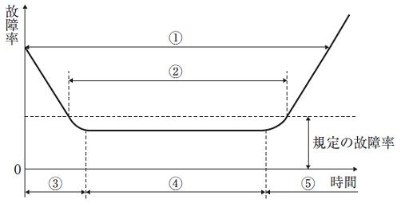
 |  | 1 | ①
 |  | 2 | ②
 |  | 3 | ③ | 正解
 |  | 4 | ④
 |  | 5 | ⑤
臨床工学技士 | 2019 | 医用機器安全管理学 | 医用機器の安全管理 | 2019_ce_19_am045
 |  | 医療ガスと高圧ガス容器保安規則で定める塗色との組合せで正しいのはどれか。
 |  | 1 | ヘリウム -- ねずみ色 | 正解
 |  | 2 | 空 気 -- 黄 色
 |  | 3 | 酸 素 -- 緑 色
 |  | 4 | 窒 素 -- 青 色
 |  | 5 | 二酸化炭素 -- 黒 色
臨床工学技士 | 2019 | 医用機器安全管理学 | 医用機器の安全管理 | 2019_ce_19_am046
 |  | 携帯電話による医療機器への影響に関する指針ならびに関連事項について、誤っているのはどれか。
 |  | 1 | 植込み型医療機器のイミュニティ試験はISO等で規定されている。
 |  | 2 | 植込み型医療機器から携帯電話を15cm程度以上離して使用する。
 |  | 3 | 非植込み型医療機器から携帯電話を1m程度以上離して使用する。
 |  | 4 | 携帯電話の電波出力は電波状況が悪いときに小さくなる。 | 正解
 |  | 5 | 携帯電話の電波は着信時にも出力される。
臨床工学技士 | 2019 | 医用電気電子工学 | 電気工学 | 2019_ce_19_am047
 |  | 静電気について正しいのはどれか。 a．液体では表面に帯電する。 b．湿度が高いと帯電しにくい。 c．接地は静電気除去の方法として有効である。 d．帯電量は絶縁抵抗の小さい物体ほど大きい。 e．異なる材質の不導体を摩擦すると両材質に同一符号の電荷が帯電する。
 |  | 1 | a、b、c | 正解
 |  | 2 | a、b、e
 |  | 3 | a、d、e
 |  | 4 | b、c、d
 |  | 5 | c、d、e
臨床工学技士 | 2019 | 医用電気電子工学 | 電気工学 | 2019_ce_19_am048
 |  | 図の導体Aを静電シールドする場合、正しい方法はどれか。
 |  | 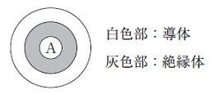
 |  | 1 | &#160;
 |  |  | 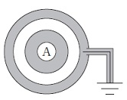
 |  | 2 | &#160; | 正解
 |  |  | 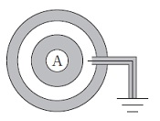
 |  | 3 | &#160;
 |  |  | 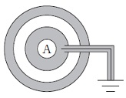
 |  | 4 | &#160;
 |  |  | 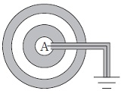
 |  | 5 | &#160;
 |  |  | 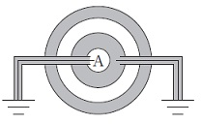
臨床工学技士 | 2019 | 医用電気電子工学 | 電気工学 | 2019_ce_19_am049
 |  | 真空中に、それぞれ電荷＋Q［C］が帯電する質点A及びBがある。これらの帯電体をそれぞれ長さa［m］の糸で点Pからつるしたところ、図のように、帯電体A、Bは糸の鉛直直線に対する傾きが45°となって静止した。帯電体A、B間に働く力F［N］の大きさとして、正しいのはどれか。 ただし、真空の誘電率はε0［F/m］とし、糸の質量は無視できるものとする。
 |  | 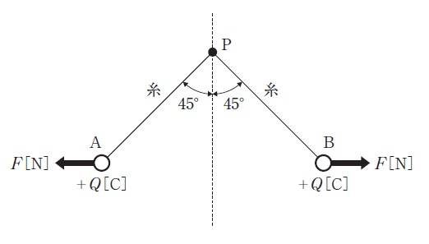
 |  | 1 | &#160;

 |  | 2 | &#160;

 |  | 3 | &#160;

 |  | 4 | &#160;

 |  | 5 | &#160; | 正解

臨床工学技士 | 2019 | 医用電気電子工学 | 電気工学 | 2019_ce_19_am050
 |  | 図Aの回路において、t＝0でスイッチを入れたとき、インダクタの両端の電圧降下の変化が図Bのようになった。 この時、インダクタに流れる電流の変化を表したのはどれか。
 |  | 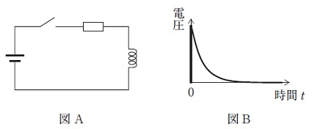
 |  | 1 | &#160;
 |  |  | 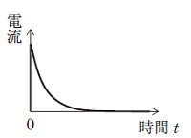
 |  | 2 | &#160;
 |  |  | 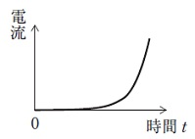
 |  | 3 | &#160;
 |  |  | 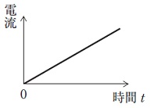
 |  | 4 | &#160;
 |  |  | 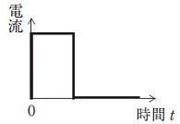
 |  | 5 | &#160; | 正解
 |  |  | 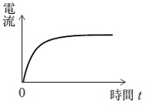
臨床工学技士 | 2019 | 医用電気電子工学 | 電気工学 | 2019_ce_19_am051
 |  | 表は、正弦波交流波形Aとその整流波形B、Cについて、それぞれの平均値［V］および実効値［V］を示している。表中の空白箇所（ア）および（イ）に記入する値として、正しい組合せはどれか。
 |  | 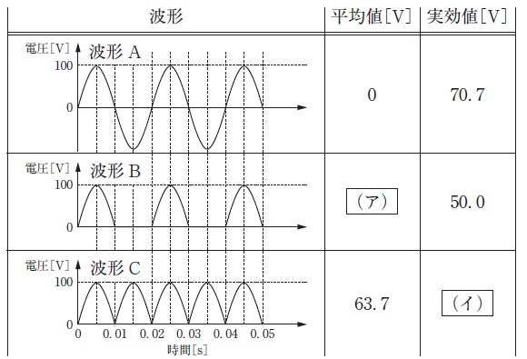
 |  | 1 | （ア）31.8 -- （イ）60.4
 |  | 2 | （ア）31.8 -- （イ）70.7 | 正解
 |  | 3 | （ア）45.0 -- （イ）50.0
 |  | 4 | （ア）45.0 -- （イ）60.4
 |  | 5 | （ア）45.0 -- （イ）70.7
臨床工学技士 | 2019 | 医用電気電子工学 | 電子工学 | 2019_ce_19_am052
 |  | 理想演算増幅器について正しいのはどれか。 a．周波数帯域幅は無限大である。 b．出力インピーダンスは無限大である。 c．同相除去比（CMRR）はゼロである。 d．入力端子に流れ込む電流はゼロである。 e．スルーレートは無限大である。
 |  | 1 | a、b、c
 |  | 2 | a、b、e
 |  | 3 | a、d、e | 正解
 |  | 4 | b、c、d
 |  | 5 | c、d、e
臨床工学技士 | 2019 | 医用電気電子工学 | 電子工学 | 2019_ce_19_am053
 |  | 素子自体が発光しないのはどれか。 a．CCD b．有機EL c．プラズマディスプレイ d．LED e．液 晶
 |  | 1 | a、b
 |  | 2 | a、e | 正解
 |  | 3 | b、c
 |  | 4 | c、d
 |  | 5 | d、e
臨床工学技士 | 2019 | 医用電気電子工学 | 電子工学 | 2019_ce_19_am054
 |  | 図の増幅回路全体の増幅度は52dBである。抵抗R2［kΩ］はどれか。 ただし、Aは理想演算増幅器とし、抵抗R1＝1kΩ、log102を0.3とする。
 |  | 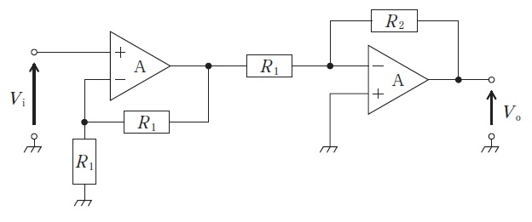
 |  | 1 | 20
 |  | 2 | 40
 |  | 3 | 100
 |  | 4 | 200 | 正解
 |  | 5 | 400
臨床工学技士 | 2019 | 医用電気電子工学 | 電子工学 | 2019_ce_19_am055
 |  | 図の回路に電圧V1＝－Vm・sin ωt＋0.5［V］とV2＝Vm・sin ωt＋0.5［V］を入力した。出力電圧 Vo［V］はどれか。 ただし、Aは理想演算増幅器とし、角周波数をω、時間tの単位を秒とする。
 |  | 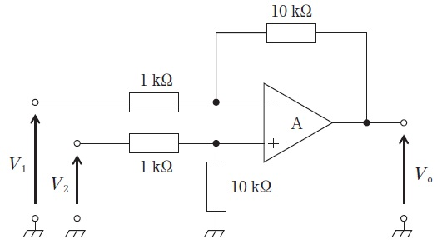
 |  | 1 | －10
 |  | 2 | 10
 |  | 3 | －20V<sub>m</sub>・sin ωt
 |  | 4 | 20V<sub>m</sub>・sin ωt | 正解
 |  | 5 | 10V<sub>m</sub>・sin ωt
臨床工学技士 | 2019 | 医用電気電子工学 | 電子工学 | 2019_ce_19_am056
 |  | 信号v（t）＝10sin（4000πt）で1000kHzの搬送波をAM変調するとき、被変調波の上側波の周波数［kHz］はどれか。 ただし、時間tの単位は秒とし、過変調は生じないものとする。
 |  | 1 | 1001
 |  | 2 | 1002 | 正解
 |  | 3 | 1004
 |  | 4 | 1008
 |  | 5 | 1010
臨床工学技士 | 2019 | 医用電気電子工学 | システム工学 | 2019_ce_19_am057
 |  | 図1の回路と等価であるブロック線図を図2に示す。図2の要素AとBとの組合せで正しいのはどれか。

 |  | 1 | A＝1/R<sub>1</sub> -- B＝R<sub>2</sub> | 正解
 |  | 2 | A＝R<sub>1</sub> -- B＝R<sub>2</sub>
 |  | 3 | A＝R<sub>1</sub>＋R<sub>2</sub> -- B＝R<sub>2</sub>
 |  | 4 | A＝R<sub>1</sub> -- B＝1/R<sub>2</sub>
 |  | 5 | A＝R<sub>1</sub> -- B＝R<sub>1</sub>＋R<sub>2</sub>
臨床工学技士 | 2019 | 医用電気電子工学 | 情報処理工学 | 2019_ce_19_am058
 |  | 複数のハードディスクドライブをまとめて一台のドライブとして扱い、読み書きの高速化や耐障害性を持たせた装置はどれか。
 |  | 1 | RAID | 正解
 |  | 2 | DRAM
 |  | 3 | OCR
 |  | 4 | CPU
 |  | 5 | SSD
臨床工学技士 | 2019 | 医用電気電子工学 | 情報処理工学 | 2019_ce_19_am059
 |  | 図のフローチャートで出力されるpの値はどれか。
 |  | 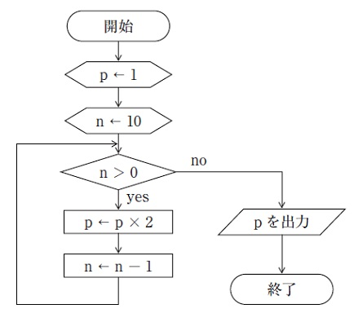
 |  | 1 | 20
 |  | 2 | 100
 |  | 3 | 512
 |  | 4 | 1024 | 正解
 |  | 5 | 2048
臨床工学技士 | 2019 | 医用電気電子工学 | 情報処理工学 | 2019_ce_19_am060
 |  | 医用画像の伝送、蓄積、取得などに関する国際規格の名称はどれか。
 |  | 1 | DICOM | 正解
 |  | 2 | HIS
 |  | 3 | HL7
 |  | 4 | PACS
 |  | 5 | RIS
臨床工学技士 | 2019 | 医用電気電子工学 | 情報処理工学 | 2019_ce_19_am061
 |  | 論理式 A・（B＋C）を表すベン図はどれか。 ただし、図中の網掛け部分が論理値の1 を表す。
 |  | 1 | &#160;
 |  |  | 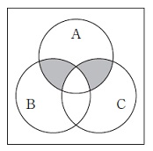
 |  | 2 | &#160;
 |  |  | 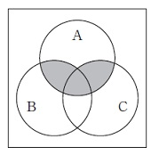
 |  | 3 | &#160; | 正解
 |  |  | 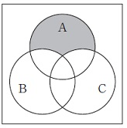
 |  | 4 | &#160;
 |  |  | 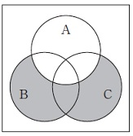
 |  | 5 | &#160;
 |  |  | 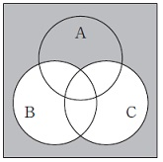
臨床工学技士 | 2019 | 医用電気電子工学 | 情報処理工学 | 2019_ce_19_am062
 |  | 静止画像に使われるフォーマットはどれか。 a．ASCII b．JPEG c．PNG d．MPEG e．Unicode
 |  | 1 | a、b
 |  | 2 | a、e
 |  | 3 | b、c | 正解
 |  | 4 | c、d
 |  | 5 | d、e
臨床工学技士 | 2019 | 医用電気電子工学 | 情報処理工学 | 2019_ce_19_am063
 |  | 1枚1Mbyteのディジタル画像を1秒間に100枚伝送したい。最低限必要な伝送速度はどれか。 ただし、画像以外のデータは無視し、圧縮符号化は行わないものとする。
 |  | 1 | 1Mbps
 |  | 2 | 10Mbps
 |  | 3 | 100Mbps
 |  | 4 | 1Gbps | 正解
 |  | 5 | 10Gbps
臨床工学技士 | 2019 | 生体機能代行装置学 | 呼吸療法装置 | 2019_ce_19_am064
 |  | ハイフロー療法について正しいのはどれか。 a．吸入気の加温加湿に人工鼻を使用できる。 b．最大20L/分の流量を供給できる。 c．吸入気酸素濃度は21～100％の任意の値を設定できる。 d．解剖学的死腔のガスを洗い流す効果がある。 e．PEEP効果が期待できる。
 |  | 1 | a、b、c
 |  | 2 | a、b、e
 |  | 3 | a、d、e
 |  | 4 | b、c、d
 |  | 5 | c、d、e | 正解
臨床工学技士 | 2019 | 生体機能代行装置学 | 呼吸療法装置 | 2019_ce_19_am065
 |  | 高気圧酸素治療の生体に対する作用で正しいのはどれか。 a．気体圧縮効果 b．活性酸素の増加 c．溶解型酸素の増加 d．活性窒素の排出促進 e．二酸化炭素の排出促進
 |  | 1 | a、b、c | 正解
 |  | 2 | a、b、e
 |  | 3 | a、d、e
 |  | 4 | b、c、d
 |  | 5 | c、d、e
臨床工学技士 | 2019 | 生体機能代行装置学 | 呼吸療法装置 | 2019_ce_19_am066
 |  | パルスオキシメータについて正しいのはどれか。
 |  | 1 | 紫外光を用いる。
 |  | 2 | 使用前に既知の値と比較して調整する。
 |  | 3 | 酸素ヘモグロビンと脱酸素ヘモグロビンの比を表示する。
 |  | 4 | プローブ（センサ）は使用前に滅菌する。
 |  | 5 | 脈波が検出されていることを確認する。 | 正解
臨床工学技士 | 2019 | 生体機能代行装置学 | 呼吸療法装置 | 2019_ce_19_am067
 |  | 調節換気において、人工呼吸器の異常と有害事象との組合せで誤っているのはどれか。
 |  | 1 | 弁の開放不全 -- 圧損傷
 |  | 2 | 呼吸流路の屈曲 -- 換気の異常
 |  | 3 | 呼吸回路内のリーク -- 低二酸化炭素血症 | 正解
 |  | 4 | 加温加湿器の停止 -- 喀痰の硬化
 |  | 5 | 吸入気酸素濃度の異常上昇 -- 酸素中毒
臨床工学技士 | 2019 | 生体機能代行装置学 | 呼吸療法装置 | 2019_ce_19_am068
 |  | 圧支持換気（PSV）で設定するのはどれか。 a．吸気圧 b．吸気時間 c．最大吸気流量 d．換気回数 e．PEEP
 |  | 1 | a、b
 |  | 2 | a、e | 正解
 |  | 3 | b、c
 |  | 4 | c、d
 |  | 5 | d、e
臨床工学技士 | 2019 | 生体機能代行装置学 | 体外循環装置 | 2019_ce_19_am069
 |  | 人工心肺送血ポンプで使用するローラポンプと遠心ポンプとの比較で正しいのはどれか。 a．遠心ポンプの方が血液損傷が起こりやすい。 b．遠心ポンプでは流量計は不要である。 c．遠心ポンプは長期補助循環に適している。 d．ローラポンプは回転数による流量制御が容易である。 e．ローラポンプは回路閉塞時の回路破裂の危険が少ない。
 |  | 1 | a、b
 |  | 2 | a、e
 |  | 3 | b、c
 |  | 4 | c、d | 正解
 |  | 5 | d、e
臨床工学技士 | 2019 | 生体機能代行装置学 | 体外循環装置 | 2019_ce_19_am070
 |  | 人工心肺装置の目的と構成機器との組合せで正しいのはどれか。 a．出血の回収 -- 血液吸引ポンプ b．静脈血の酸素加 -- 人工肺 c．肺循環の維持 -- 血液ポンプ d．余剰水分の排出 -- ベントポンプ e．貯血槽内の微小気泡除去 -- 動脈フィルタ
 |  | 1 | a、b | 正解
 |  | 2 | a、e
 |  | 3 | b、c
 |  | 4 | c、d
 |  | 5 | d、e
臨床工学技士 | 2019 | 生体機能代行装置学 | 体外循環装置 | 2019_ce_19_am071
 |  | 人工心肺による体外循環時に血中カリウム値の上昇を来すのはどれか。 a．溶 血 b．代謝性アルカローシス c．インスリン投与 d．低体温 e．心筋保護液注入
 |  | 1 | a、b
 |  | 2 | a、e | 正解
 |  | 3 | b、c
 |  | 4 | c、d
 |  | 5 | d、e
臨床工学技士 | 2019 | 生体機能代行装置学 | 体外循環装置 | 2019_ce_19_am072
 |  | 混合静脈血酸素飽和度（SvO2）について正しいのはどれか。 a．パルスオキシメータで測定できる。 b．過度の血液希釈によって低下する。 c．人工心肺中の血液加温時には低下する。 d．50％では嫌気性代謝が進行する。 e．80％は低心拍出量状態を意味する。
 |  | 1 | a、b、c
 |  | 2 | a、b、e
 |  | 3 | a、d、e
 |  | 4 | b、c、d | 正解
 |  | 5 | c、d、e
臨床工学技士 | 2019 | 生体機能代行装置学 | 体外循環装置 | 2019_ce_19_am073
 |  | 動脈血のpH 7.69、Pco2 28mmHg、〔HCO3-〕 33mEq/Lの病態を示すのはどれか。
 |  | 1 | 呼吸性アルカローシス
 |  | 2 | 呼吸性アシドーシス
 |  | 3 | 代謝性アシドーシス
 |  | 4 | 呼吸性アルカローシスと代謝性アルカローシスの混合障害 | 正解
 |  | 5 | 呼吸性アシドーシスと代謝性アシドーシスの混合障害
臨床工学技士 | 2019 | 生体機能代行装置学 | 血液浄化療法装置 | 2019_ce_19_am074
 |  | 主として残留塩素が除去される水処理装置はどれか。
 |  | 1 | 活性炭濾過装置 | 正解
 |  | 2 | プレフィルタ
 |  | 3 | 軟水化装置
 |  | 4 | RO装置
 |  | 5 | エンドトキシン捕捉フィルタ
臨床工学技士 | 2019 | 生体機能代行装置学 | 血液浄化療法装置 | 2019_ce_19_am075
 |  | 血液透析用の透析液に含まれる成分はどれか。 a．カルシウム b．カリウム c．アルブミン d．イコデキストリン e．リ ン
 |  | 1 | a、b | 正解
 |  | 2 | a、e
 |  | 3 | b、c
 |  | 4 | c、d
 |  | 5 | d、e
臨床工学技士 | 2019 | 生体機能代行装置学 | 血液浄化療法装置 | 2019_ce_19_am076
 |  | 維持透析用として適切でないバスキュラーアクセスはどれか。
 |  | 1 | 自己血管内シャント
 |  | 2 | 人工血管内シャント
 |  | 3 | 動脈表在化法
 |  | 4 | 動脈直接穿刺法 | 正解
 |  | 5 | 静脈カテーテル法
臨床工学技士 | 2019 | 生体機能代行装置学 | 血液浄化療法装置 | 2019_ce_19_am077
 |  | 透析中の血圧低下に対する処置として正しいのはどれか。 a．下肢挙上 b．透析時間短縮 c．低Na透析の実施 d．昇圧薬投与 e．ECUM
 |  | 1 | a、b、c
 |  | 2 | a、b、e
 |  | 3 | a、d、e | 正解
 |  | 4 | b、c、d
 |  | 5 | c、d、e
臨床工学技士 | 2019 | 生体機能代行装置学 | 血液浄化療法装置 | 2019_ce_19_am078
 |  | 透析中に連続監視すべき項目はどれか。 a．透析液圧 b．透析液温度 c．透析液浸透圧 d．透析液Na濃度 e．透析液電気伝導度
 |  | 1 | a、b、c
 |  | 2 | a、b、e | 正解
 |  | 3 | a、d、e
 |  | 4 | b、c、d
 |  | 5 | c、d、e
臨床工学技士 | 2019 | 生体機能代行装置学 | 血液浄化療法装置 | 2019_ce_19_am079
 |  | 透析中の空気誤入の原因として考えられないのはどれか。
 |  | 1 | 動脈（脱血）側留置針と回路接続部の離断
 |  | 2 | 補液ラインの閉鎖忘れ
 |  | 3 | ポンプセグメント部回路の破損
 |  | 4 | エアードリップチャンバでの液面調整不良
 |  | 5 | 静脈（返血）側留置針の抜針 | 正解
臨床工学技士 | 2019 | 医用機械工学 | 医用機械工学 | 2019_ce_19_am080
 |  | 回転中心Oで支えられた剛体の棒に図のような荷重が働き、棒は静止している。O点まわりのモーメントのつり合いを表す式はどれか。
 |  | 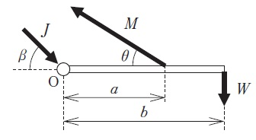
 |  | 1 | &#160;

 |  | 2 | &#160; | 正解

 |  | 3 | &#160;

 |  | 4 | &#160;

 |  | 5 | &#160;

臨床工学技士 | 2019 | 医用機械工学 | 医用機械工学 | 2019_ce_19_am081
 |  | 塑性変形について正しいのはどれか。 a．外力を取り除くと形状が完全に元に戻る。 b．永久ひずみが生じる。 c．降伏現象により生じる。 d．ヤング率により変形が評価できる。 e．バネのみを用いてモデル化できる。
 |  | 1 | a、b
 |  | 2 | a、e
 |  | 3 | b、c | 正解
 |  | 4 | c、d
 |  | 5 | d、e
臨床工学技士 | 2019 | 医用機械工学 | 医用機械工学 | 2019_ce_19_am082
 |  | 流れにおけるベルヌーイの定理について正しいのはどれか。 a．粘性流体に適用される。 b．力学的エネルギーが保存される。 c．ひとつの流線上で成立する。 d．重力とは無関係である。 e．レイノルズ数を導くことができる。
 |  | 1 | a、b
 |  | 2 | a、e
 |  | 3 | b、c | 正解
 |  | 4 | c、d
 |  | 5 | d、e
臨床工学技士 | 2019 | 医用機械工学 | 医用機械工学 | 2019_ce_19_am083
 |  | ドプラ効果について誤っているのはどれか。 a．観測者と音源の相対運動で生じる。 b．音源が観測者に接近すると音が高く聞こえる。 c．光においても認められる。 d．山びこはドプラ効果である。 e．音波の振幅に関する現象である。
 |  | 1 | a、b
 |  | 2 | a、e
 |  | 3 | b、c
 |  | 4 | c、d
 |  | 5 | d、e | 正解
臨床工学技士 | 2019 | 医用機械工学 | 医用機械工学 | 2019_ce_19_am084
 |  | 注射器に12mLの空気を入れ、先端を閉じてピストンを押して、注射器内の圧力を150mmHgに上昇させた。このとき注射器内の空気のおよその体積［mL］はどれか。 ただし、大気圧を760mmHgとし、空気の温度変化はないものとする。
 |  | 1 | 11
 |  | 2 | 10 | 正解
 |  | 3 | 9
 |  | 4 | 8
 |  | 5 | 6
臨床工学技士 | 2019 | 生体物性材料工学 | 生体物性 | 2019_ce_19_am085
 |  | 生体の電気特性で誤っているのはどれか。
 |  | 1 | 血液の導電率は温度依存性がある。
 |  | 2 | 皮下脂肪の導電率は肝臓の導電率より高い。 | 正解
 |  | 3 | β分散は細胞の組織構造に依存する。
 |  | 4 | γ分散は水分子の緩和現象に起因する。
 |  | 5 | 静止電位は細胞内外のイオン濃度差による。
臨床工学技士 | 2019 | 生体物性材料工学 | 生体物性 | 2019_ce_19_am086
 |  | 人体の熱特性について正しいのはどれか。 a．熱の産生は1kW程度である。 b．人体の皮膚は黒体とみなせる。 c．体表からの放射エネルギーのピーク波長は赤外領域にある。 d．呼吸の増加は熱放出を増す。 e．末梢血管の拡張は熱放出を抑制する。
 |  | 1 | a、b、c
 |  | 2 | a、b、e
 |  | 3 | a、d、e
 |  | 4 | b、c、d | 正解
 |  | 5 | c、d、e
臨床工学技士 | 2019 | 生体物性材料工学 | 生体物性 | 2019_ce_19_am087
 |  | レーザの生体作用について誤っているのはどれか。
 |  | 1 | 光解離作用 -- 鎮 痛 | 正解
 |  | 2 | 光音響的作用 -- 熱弾性効果
 |  | 3 | 光化学的作用 -- 光感受性物質
 |  | 4 | 光機械的作用 -- 結石破砕
 |  | 5 | 光熱的作用 -- タンパク質の凝固
臨床工学技士 | 2019 | 生体物性材料工学 | 生体物性 | 2019_ce_19_am088
 |  | 浸透圧による物質移動はどれか。
 |  | 1 | 血液から肺胞への二酸化炭素の移動
 |  | 2 | 毛細血管から細胞間質への酸素の移動
 |  | 3 | 組織から静脈毛細血管への間質液の移動 | 正解
 |  | 4 | 細胞内から細胞外へのナトリウムイオンの移動
 |  | 5 | 尿細管におけるグルコースの再吸収
臨床工学技士 | 2019 | 生体物性材料工学 | 医用材料 | 2019_ce_19_am089
 |  | セルロースによる補体活性化の要因はどれか。
 |  | 1 | アセチル基
 |  | 2 | 水酸基 | 正解
 |  | 3 | メチル基
 |  | 4 | 硫酸基
 |  | 5 | カルボニル基
臨床工学技士 | 2019 | 生体物性材料工学 | 医用材料 | 2019_ce_19_am090
 |  | ポリ乳酸を構成する結合はどれか。
 |  | 1 | &#160;

 |  | 2 | &#160;

 |  | 3 | &#160;

 |  | 4 | &#160; | 正解

 |  | 5 | &#160;

